Recept
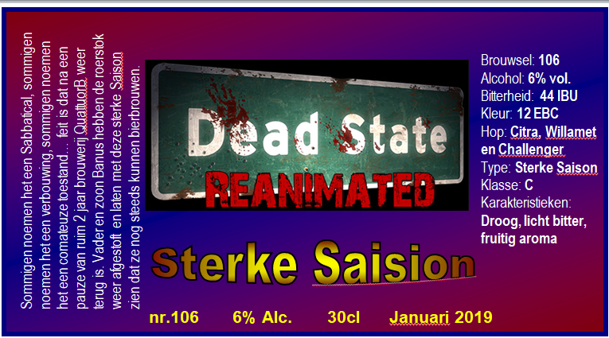


Brouwsel: | 106
Type: | Sterke Saision
Klasse: | C
Gebrouwen op: | 2019-01-01
Gebotteld op (schatting): | 2019-02-04
Bitterheid (IBU) | 44
Geschatte kleur (EBC) | 12
Recept hoeveelheid | 40

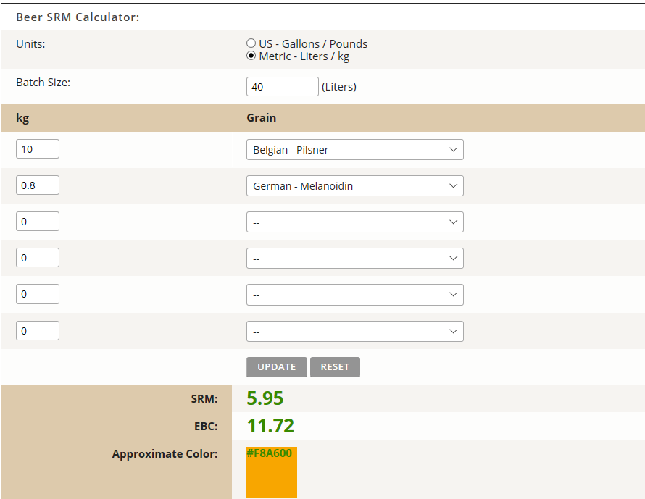
Ingrediënten | Ingrediënten | Hoeveelheid (g)
Maischen vanaf begin | Pilsmout 3 EBC | 10,000
 | Melanoïde | 800
Toevoegen na de hoofdvergisting | Kristalsuiker (opgelost in 1 liter water) | 2,000

Hop | Ingrediënten | Alfazuur (%) | Hoeveelheid (g)
1e hop 60 min koken | Willamet | 5.9 | 140
2e hop 10 min koken | Challenger | 7.4 | 30
Dryhop, na de hoofdvergisting, max. 2 dagen ! | Citra | 12 | 100

Gist (direct bij gekoelde wort, geen giststarter, geen beluchting) | Massa per zakje (gram) | Hoeveelheid (zakjes)
Fermentis Safbrew S-33 biergist gedroogd | 11 | 2
Lallemand Abay biergist gedroogd | 11 | 2

Toevoegingen tijdens koelen | Hoeveelheid (g)
Vitamine C poeder (ascorbinezuur) | 0

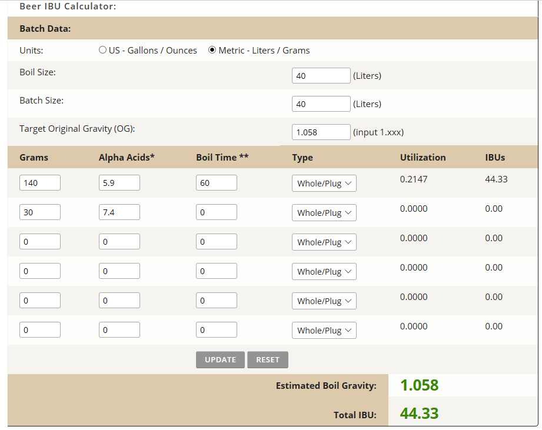
Maischschema: | Temperatuur (°C) | Rusttijd (min.) |  | https://www.brewersfriend.com/srm-calculator/
inmaichen (pH optimum tussen 5,5 - 5,6) | 53 | 1
eiwitrust | overslaan
beta amylase | 62 | 10
alpha amylase | 73 | 30
denaturatie | 78 | 2

Tijdstip | Datum | SG | Volume
naar open vergisting** | 2015-12-26 | 1058 | 40
naar gesloten vergisting**(gist afgetapt) | 2019-01-04 | 1024
Kristalsuiker toegevoegd | 4-1-2019 ('+15 SG punten) | 15
Tussentijdse meting | 2019-01-08 | 1020
Dryhop toegevoegd | 2019-02-01 | 1020
Dryphop verwijderd | 2019-02-04 | 1020
Bottelen (Schatting) | 2019-02-04 | 1020 | 42.3
 | 6.9 | % Alcohol***
***Alcoholpercentage ((begin SG) - Eind SG) *0,131
** Conische vergistingstank; open en gesloten vergisting is in dezelfde tank. 2x daags 15min geroerd tijdens vergisting

 |  |  |  | http://www.brewersfriend.com/ibu-calculator/

